#第一次修改表格必读2
功能解锁表维护说明

 | 1，新增功能解锁枚举，看下有没有相同模块，如果有就从中间插入

 | 2，枚举id命名，请拷贝公式按照规范命名，填入模块、功能、功能名称

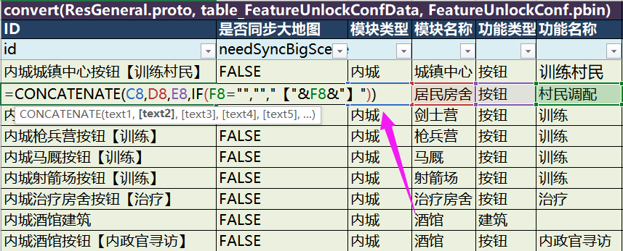

 | 3，如果以前没有相同模块，也可以自己定义

 | 4，功能锁住方式有两种：
 |  | 方式1：隐藏入口，下面字段填FALSE，无需配置解锁提示文本
 |  | 方式2：显示入口，下面字段填TRUE，并配置点击入口时的解锁提示文本
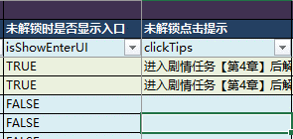

 | 5，新增id枚举之后，联系zihaoyuan加一下协议，然后让客户端接入功能

 | 6，如有疑问，请联系kakiwang

